Sheet1
测试目的 | 验证基站通信距离
测试步骤 | 1.将基站放置空旷的位置 2.将基站上电，并在数据发送之前固定好位置和高度（3M） 3.将测试工具放置到离基站1KM的位置 4.将测试工具接收基站信息，持续5分钟 5.分析基站数据，并记录基站数据（截图保存） 6.重复步骤4—5过程2次，分析通信是否正确 7.在不同距离重复3—6过程，距离不断改变

测试距离 | 高度 | 测试编号 | Msg1005 | MSg1033 | Msg1074 | Msg1084 | Msg1124 | 信号指示灯 | 测试结果 | 数据截图
2.2km | 1.6M | 1 | 10 | 10 | 181 | 172 | 172 | 闪烁
 | 1M | 2 | 3 | 6 | 155 | 124 | 124 | 闪烁
1.3km | 50cm | 3 | 11 | 11 | 130 | 119 | 119 | 闪烁
 | 1.3m | 4 | 12 | 14 | 139 | 136 | 150 | 闪烁
1.2km | 30cm | 5 | 8 | 8 | 184 | 149 | 148 | 闪烁
900m | 80cm | 6 | 18 | 18 | 171 | 170 | 170 | 慢闪
858m | 25cm | 7 | 15 | 15 | 173 | 169 | 169 | 快闪
600m | 20cm | 8 | 18 | 18 | 180 | 180 | 180 | 长亮
332m | 20cm | 9 | 18 | 18 | 180 | 180 | 180 | 长亮

 | 1 |  |  |  |  | 2 |  |  | 3
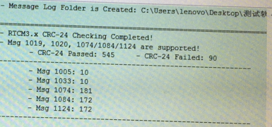 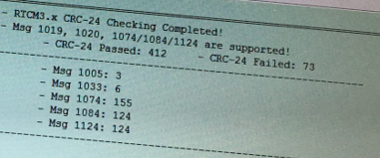 |  |  |  |  |  |  |  | 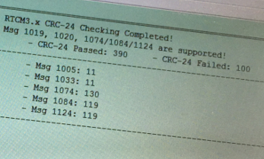

 | 4 |  |  |  |  | 5 |  |  | 6
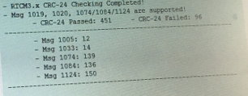 |  |  |  | 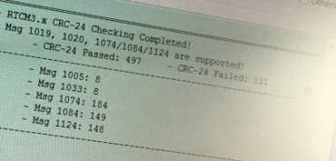 |  |  |  | 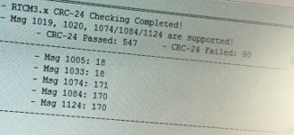

 | 7 |  |  |  |  | 8 |  |  | 9
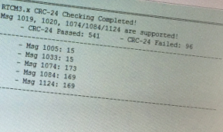 |  |  |  | 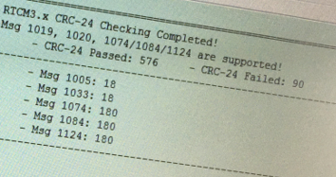 |  |  |  | 